Лист1
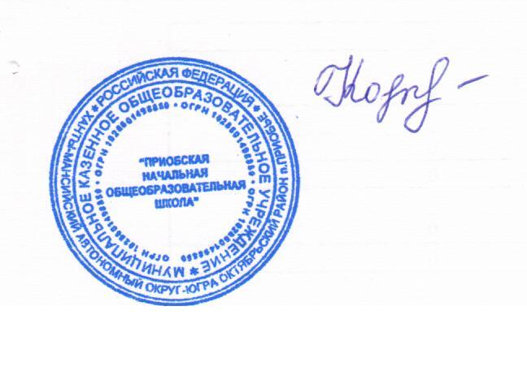

 |  | директор Н.В.Кочук

Школа | МБОУ Приобская НОШ |  |  | Отд./корп |  |  |  | День | 05.10.2022г
Прием пищи | Раздел | № рец. | Блюдо | Выход, г | Цена | Калорийность | Белки | Жиры | Углеводы
Завтрак | закуска | 229/08 | Кукуруза консервированная | 50 | 15.32 | 77.88 | 1.57 | 1.645 | 6.99
 | гор. блюдо | 181/08 | Жаркое по домашнему | 220 | 43.15 | 334.08 | 22.54 | 17.32 | 22.13
 | гор.напиток | 296/08 | Чай с молоком | 200 | 7.80 | 89.32 | 1.4 | 1.6 | 17.34
 |  | к/т | Хлеб пшеничный с маслом | 40 | 4.73 | 158.8 | 3.04 | 0.32 | 19.44
 |  |  |  |  | 71.00 | 660.08 | 28.55 | 20.89 | 65.90
для льг |  | 293/08 | Сок фруктовый | 200 | 24.90 | 36 | 2 | 0.2 | 5.8
 |  | 272/08 | Йогурт | 115 | 27.14 | 112.52 | 5.6 | 6.38 | 8.18
 |  | 89/08 | Мандарины | 130 | 38.78 | 57 | 1.2 | 0.3 | 11.25
 |  |  |  |  | 90.82 | 205.52 | 8.8 | 6.88 | 25.23

